20200221~0129(wsj)
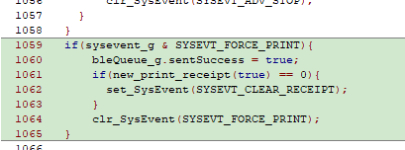
[1] 작성일 : 2020년 1월 29일
1. QR Code와 영수증 데이터를 분리하면서 영수증 데이터의 전송 속도가 떨어지는 오류 : 영수증 하나의 Packet 전송이 완료 확인 후 다음 Packet을 전송 할 수 있는 상태까지 시간이 많이 걸려 Nordic Softdevice의 받을 수 있는 상태를 검사하여 전송하도록 수정.
2. $PRF, $DIS, $PRS가 정상적으로 전송되지 않는 오류:
$PRF와 $DIS의 전송이 완료되기 전에 Disconnect를 수행하여 발생한 오류로 전송완료 확인을 걸쳐 약 200ms 지연을 준 후 Disconnect을 수행하도록 수정
POS 모드에서 영수증 데이터 전송 후 $PRS가 전송 완료되었는지 확인하도록 수정
3. 임베디딩한 QR Code가 전원 Off/On시 지워지는 오류 :
코드의 크기를 줄이기 위해 시도에 의해 발생된 문제로 파악됨. 이전 프로젝토 환경을 사용하여 컴파일 시 이상 없음.
4. 키패드 모드 동작 오류 : 3번과 같은 오류로 파악됨.

[2] 작성일 : 2020년 1월 31일
1. 태그 후 영수증 데이터 전송이 펌웨어 Reset되는 오류 : Advertising을 Stop하면서 발생하는 Error로 태그 시 Advertising Stop이나 Start을 하지 못하도록 차단.
2. 전원 OFF->ON 시 QR Code을 CPU Flash에서 외부 RAM에서 Load하는 과정에서 4의 배수 크기만큼만 Load하는 오류 : 4배의 배수와 그 나머지도 Load하도록 수정
3. POS 모드와 KEYPAD모드에서 0,$SUM의 처리를 다음과 같이 처리
3.1 POS 모드 : 영수증 처리를 다 하지 못한 상태에서 태그 시 N,$SUM으로 전송
3.2 KEYPAD 모드 : 수신된 데이터가 없거나 수신된 데이터 중에 금액이 없을 경우 N,$SUM으로 전송

[2-1] 작성일 : 2020년 1월 31일
1. 0원 결제 시 음성안내 : “결제되었습니다”
2. 모드 전환 시 프린트 되는 펌웨어 Compile된 날짜 포맷을 월일연에서 연월일로 바꿈.
3. KEYPAD와 통신속도는 Printer 통신속도와 별걔로 9600bps로 고정
KEYPAD 결제금액 프린트 Printer 통신속도로 프린트 후 9600bps로 전환
4. QRCode 전송에서 마지막에 쓰레기 데이터 전송되는 오류 : Flash에서 읽은 데이터의 크기 계산에서 4의 배수를 맞추기 위해 Add한 바이트만큼 전송되는 오류 수정.
5. 앱과 통신에서 $PRS를 전송하지 못하는 현상 발생
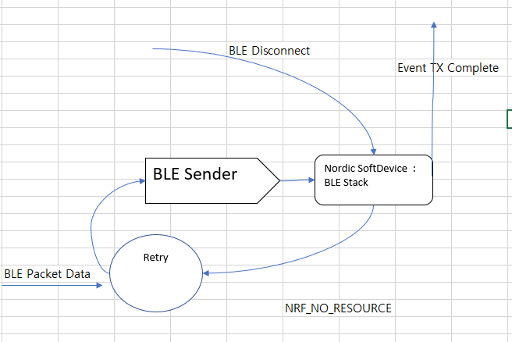

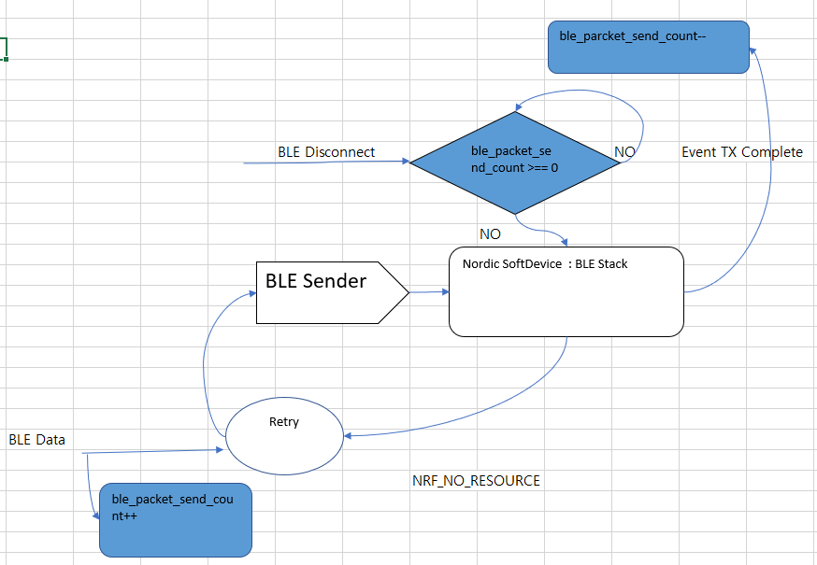

위 그림과 같이 전송하는 Packet Counter을 두어 모두 전송이 확인 될 때까지 DisConnect을 실행하지 않도록 수정.

[3] 작성일 : 2020년 2월 1일
1. 연결이 이루어 지고 5초와 3초을 측정하여 각각 음성안내 후 Disconnect을 실행하게 되어 있는데 조건 식에 오류가 있어 수정 : “tag” 명령어를 받지 못할 경우는 5초후에 명령어를 받을 경우 3초에 Disconnect을 하도록 수정.
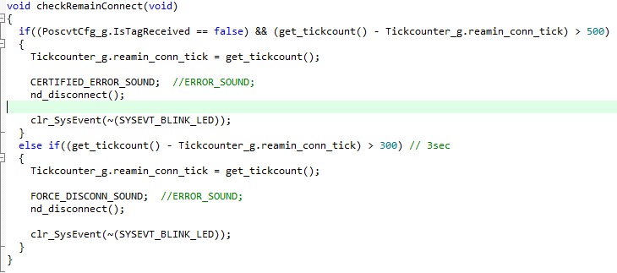

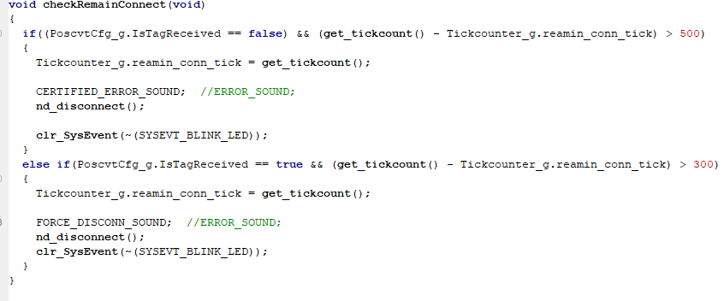

2. APP과 통신 중에 연결이 끊어지는 오류 :
32Bits 타이머를 사용하여 연결 시점에서 3초 후에 앱과 통신이 없으면 연결을 끊는 기능에서 타이머 값이 32bits 값을 넘길 경우에 대한 예외처리가 되어 있지 않아 수정.

[3] 작성일 : 2020년 2월 5일
1. BLE 이벤트와 Normal 상태에서 사용되는 함수 호출을 분리하기 위해 BLE 이벤트에서는 이벤트 알림만 하고 Normal 상태에서 처리하도록 수정

[4] 작성일 : 2020년 2월 8일
TPK의 분석을 영수증 데이터가 완료될 때까지 실행하여 TPK의 리스트에서 우선순위가 높은 것을 적용하도록 수정.
함수 pos_parser_total_pay()에서 분석 완료 시점을 하기와 같이 수정

함수 pos_parser_payment()에서 우선순위가 가장 높은 것이 나올 때까지 TPK 분석을 위해 하기와 같이 수정.
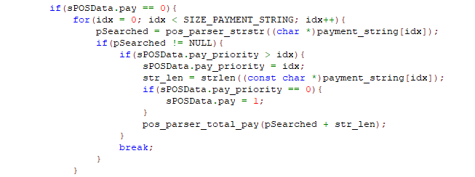

[5] 수정일 : 2020년 2월 13일
1. auto_badrate.c에서 SPI로 QRCode를 읽어 printer로 전송하는 부분의 오류: SPI 명령어 3바이트 전송 시 읽어 온 부분을 skip하도록 수정

2. func.c 내의 김성도 차장님 수정 내용 적용
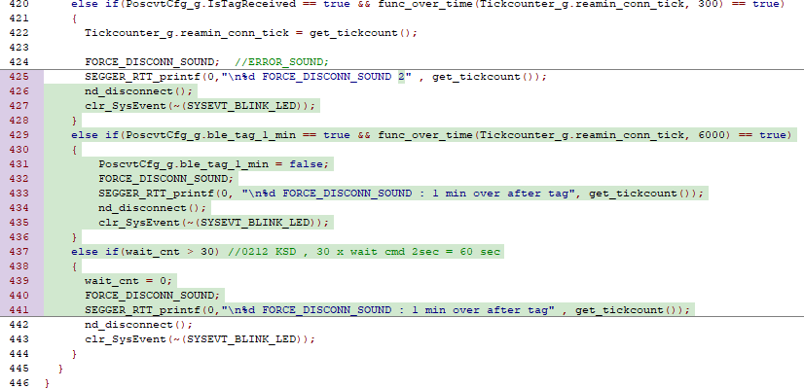

블루투스로 업데이트 가능하도록 수정
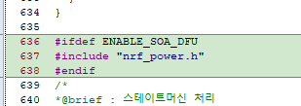

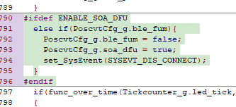

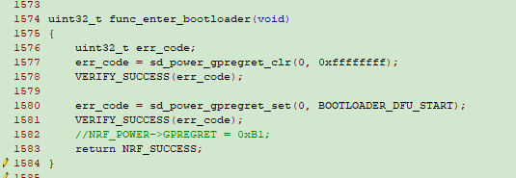

3 main.c : 김성도 차장님의 수정내용 적용
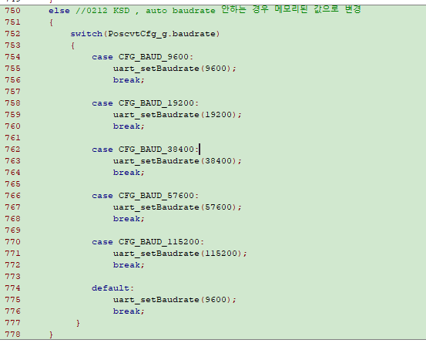

4 process_data.c 블루투스 업데이트 명령어 처리 추가
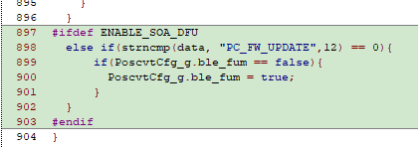

5 shoponair.h 블루투스 업데이트 함수와 선언문 추가

[6] 수정일 : 2020년 2월 14일
1. func.s 김성도 차장님 수정 내용 적용

2. main.c 김성도 차장님 수정 내용 적용

4 proccess_data.c 김성도 차장님 수정 내용 적용
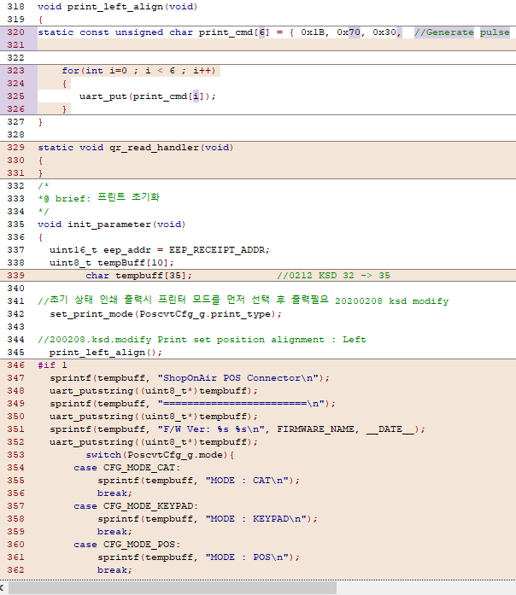

[7] 수정일 : 2020년 2월 16일
1. func.c 김성도 차장님 수정 내용 적용
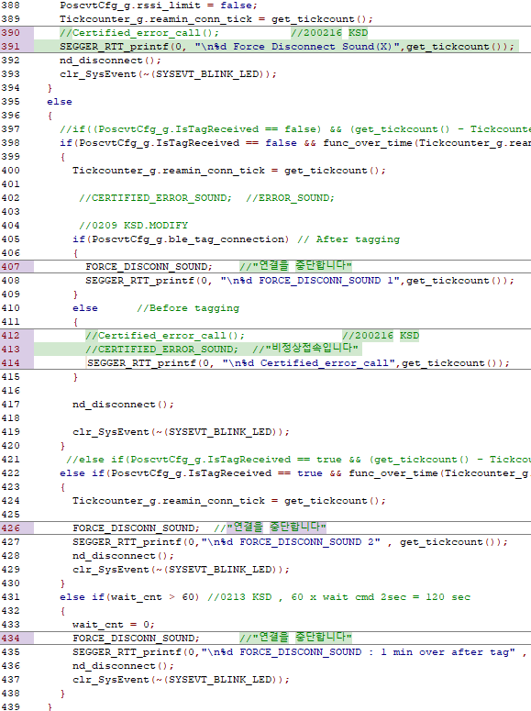

2. main.c 김성도 차장님 수정 내용 적용

3 process_data.c 김성도 차장님. 수정 내용 적용

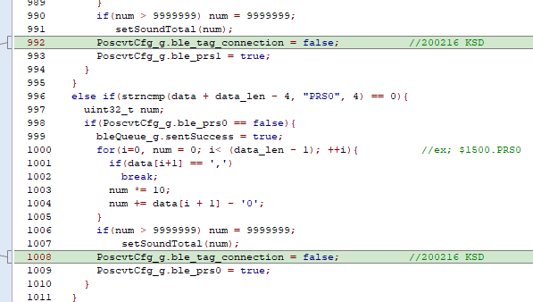

[8] 수정일 : 2020년 2월 18일
1. func.c 김성도 차장님 수정 내용 적용
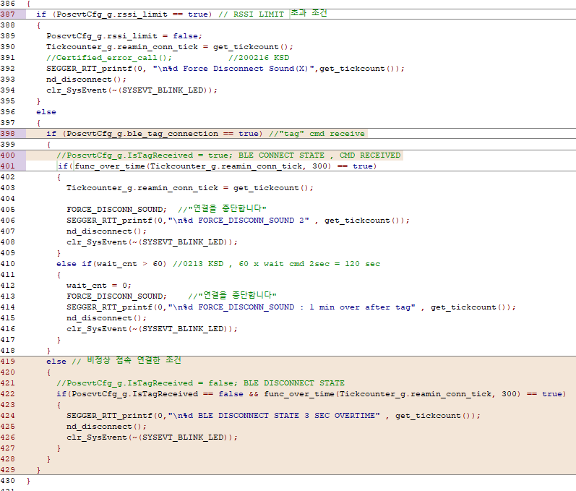

2 main.c 김성도 차장님 수정 내용 적용

3 pos_parser.c CPK을 처리하는 메모리 초기화과정에서 CPK 리스트 관리 메모리를 초기화까지 실행하는 오류로 인하여 CPK을 파싱하지 못하는 오류 발생. : CPK의 메모리 초기화 과정 수정
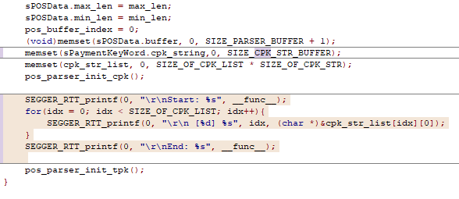

사용하지 않는 변수 keyword_valid 삭제.

[지왕성 소장님에게 받은 "20200216_20200218수정 내용.docx" 내용 추가 작성 - 200229]
1. Main.c

2. Func.c 수정 내용
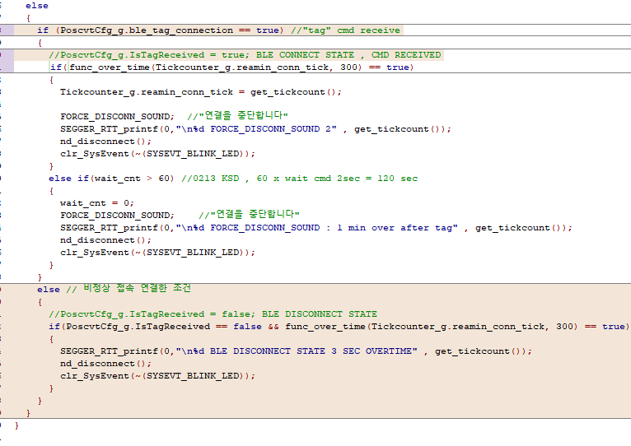

3. Play_sound.c

4. Pos_parser.c
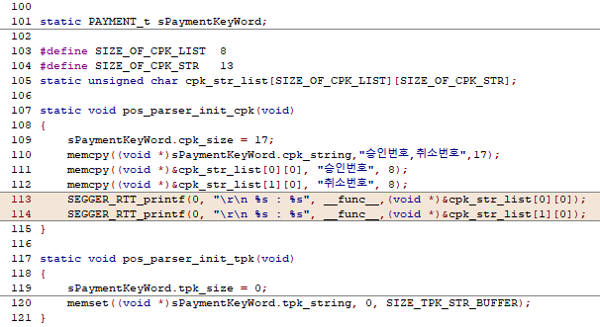

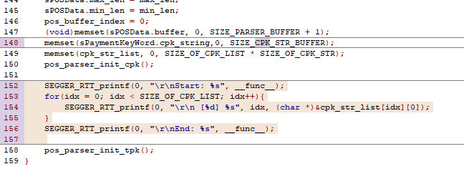

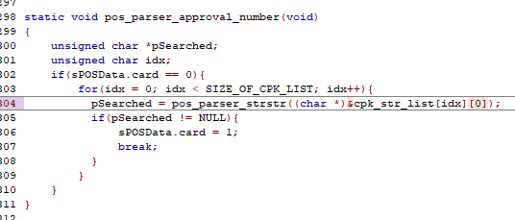

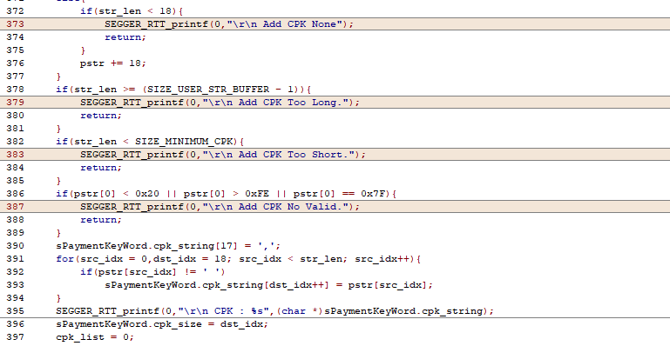

[9] 수정일 : 2020년 2월 21일
BLE 연결시 CPK 분석 시 프린팅 되지 않는 문제점 수정 :
기존 CPK을 분석하면 물리적인 버튼 Event과 같은 Flag을 사용하였는데 BLE 연결 시 물리적인 버튼의 Event가 발생하지 않도록 막아 놓은 원인에 의해 프린팅되지 않음. 이를 CPK 분석 시 다른 Event을 사용.
1. Process_data.c 수정
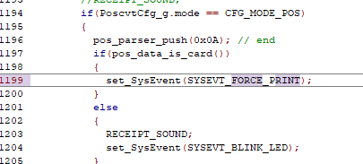

2. Func.c 이벤트 처리 추가

20200216
1. 핸드폰에서 BLE Analyser 어플을 설치하여 포스커넥터(ShopOnair) 장치를 강제적으로 연결
연결을 시도한 위치에 따라서 RSSI 값이 -60 보다 작은 경우(거리가 멀리서 접속) 즉시, 디스커넥터 한다
- 60 보다 큰은 경우 (거리가 짧은 접속) 3초 시간을 가지고 디스커넥터 한다. Tag 명령을 수신할때 3초를 기다리기 때문에
적용이 반드시 3초의 시간이 필요하며, 이 시간을 줄이면 앱에서 disconnect 상태로 인식한다.

func.c 파일 396 ~ 429 line
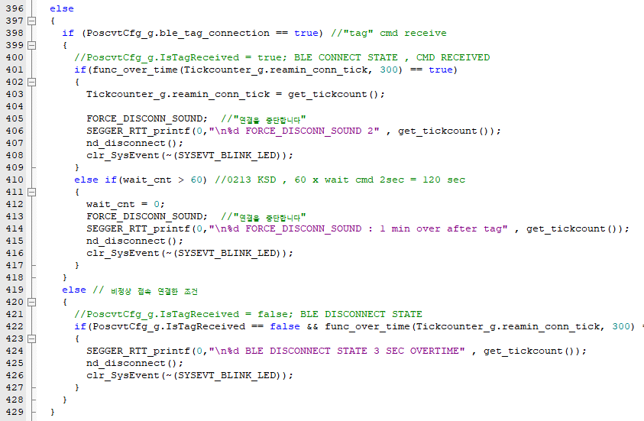

사용된 "PoscvtCfg_g.ble_tag_connection" 변수가 tag 명령어 수신 여부를 확인하는데, 통신 프로토콜에서
결제가 끝나는 시점에 상태 변화를 반영하지 않아서 문제가 됨.
오류 수정한 위치
process_data.c파일에서 992 , 1008 line 추가
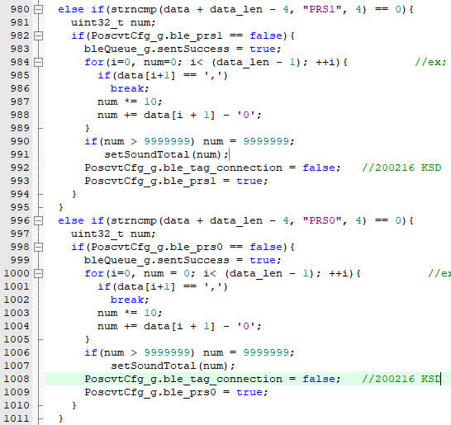

process_data.c파일에서 903 line 추가

개념상 tag 명령을 받은 조건은 TRUE 상태로, 결제 처리가 끝나는 PRS0(1) 과 PRF 명령 수신후 FALSE 상태로 변경

정상 연결 상태에서 BLE 장치가 사라지면 "연결을 중단 합니다"
비정상 연결(BLE Analyser 어플)을 3초간 대기 후 디스커넥터. 3초는 정상 연결 조건의 명령 수신에 필요한 시간이라 줄일경우 앱에 영향을 미침

DFU 사용방법
 | poscnt_bt_sd_app-20200215.hex 파일을 J-LINK 툴을 사용하여 다운로드
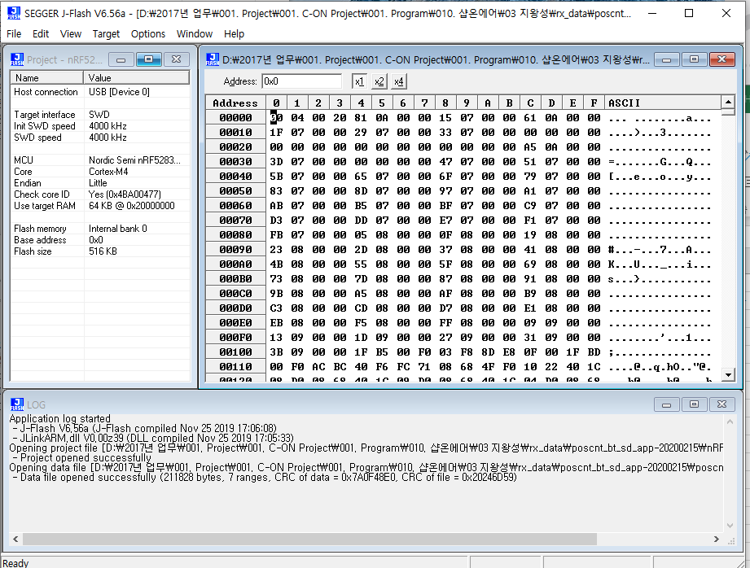

다운로드 완료 후 펌웨어 버전 |  | SOA_PC_001 feb 15 2020

모발일에서 구글 플레이스토어에서 Nrf Toolbox 다운로드

프로그램 실행후 DFU 선택
1. SELECT DEVICE 선택 ShopOnair 선택
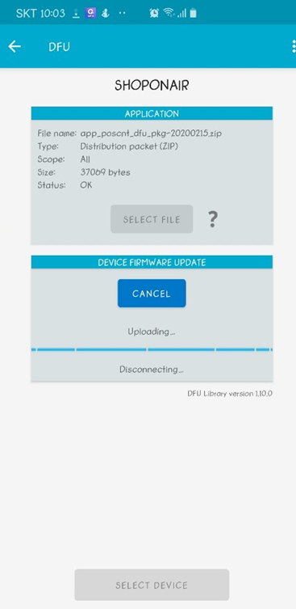

2. SELECT FILE 선택
포스커넥터 디바이스 장치에 다운로드할 ZIP 파일 선택
작업전 해당 파일을 폰으로 이동
DFU zip files 폴더에 저장한 파일 중 버전에 따라 선택 가능

3. 다운로드 버튼 선택하여 펌웨어 다운로드
완료가 되면 정상적으로 프린터 되고 펌웨어 버전이 출력됨

4. 주의 사항. J-LINK 툴로 다운로드 하는 파일의 크기는 582 KB 용량이며
블루투스 업데이트 파일의 크기는 37KB 크기 입니다. 혼용하지 않도록 주의 바랍니다.

20200212
1. 신용카드 결제기의 프린터에서 QR임베딩 글자 깨어짐 문제 발생 , 모델명 KCP-C9100
auto_baudrate.c 파일에서 146 , 157 line 수정
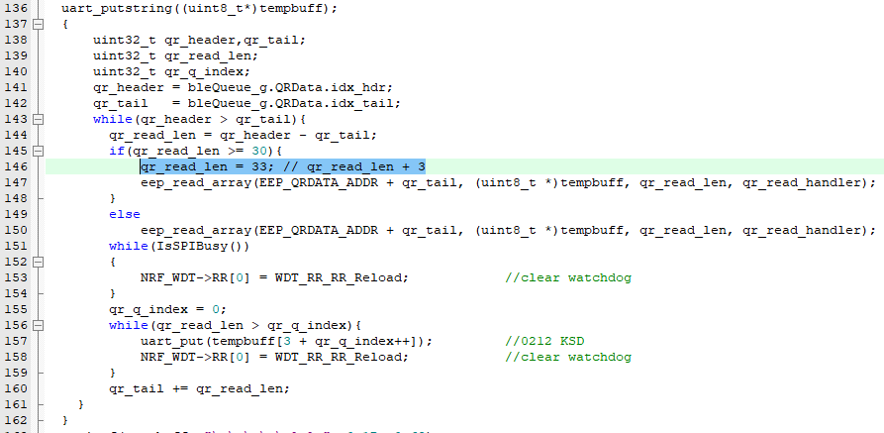

선언 변수 배열 크기 35로 변경 -> char tempbuff[35]; //0212 KSD 32 -> 35

process_data.c 파일에서 428 , 440 line 수정
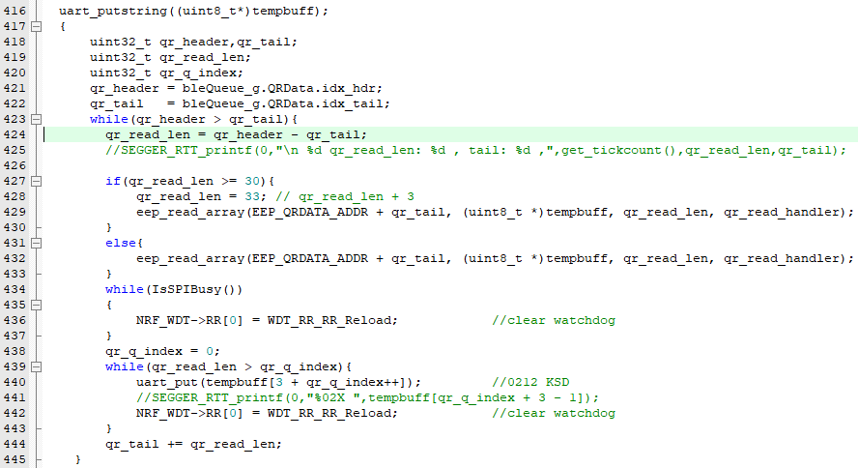

2. 특정 프린터에서 글자 깨어짐 현상이 발생하여 시리얼 데이터 송신 앞 부분에 아래와 같이 추가
process_data.c 파일에서 320 ~ 326 line 수정

3. tag 이후 1분간 연결된 상태를 유지 하는 조건에 대해서 강제적 디스커넥터
"연결을 중단합니다" 음성 출력
func.c 파일에서 427 ~ 434 line

func.c 파일에서 666 line

4. RSSI LIMIT -200 수정
main.c 457 line

20200209
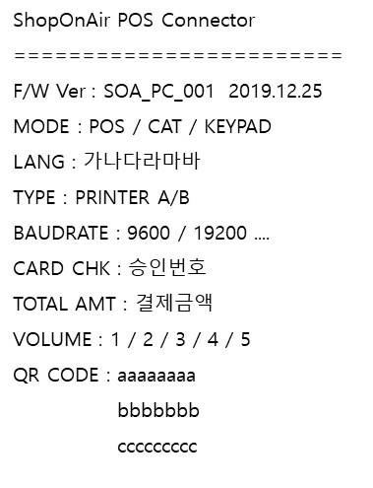
코드 수정 사항

1. 지왕성 소장님 0208 pos_paser.c 파일 교체 , 코드 적용
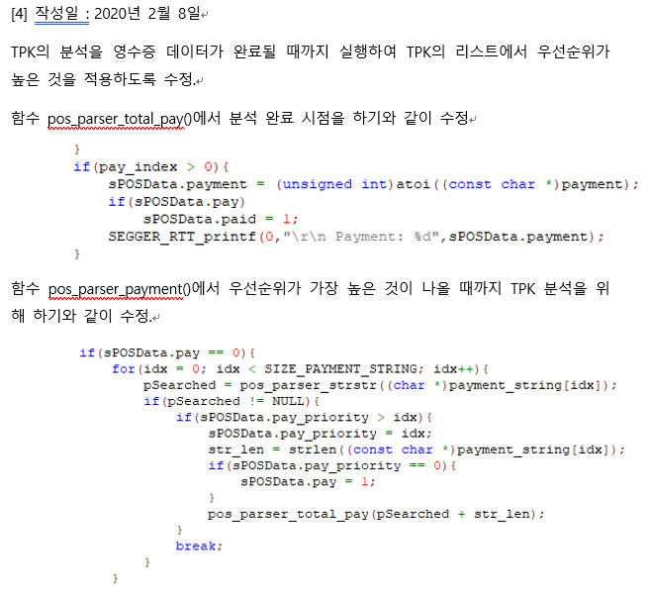

결제금액 우선순위 반영 로직 오류 수정함
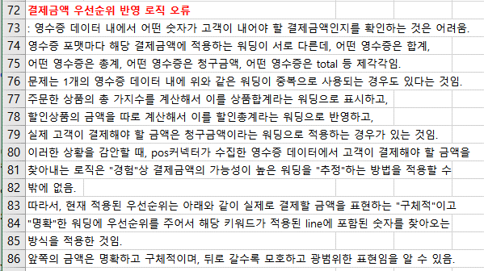

2. 태깅한 다음 핸드폰에서 블루투스 기능을 OFF 하는 조건
이때는 "연결을 중단합니다" 음성이 나와야함
현상 재확인
모드 | 블루투스기능을 태깅 후 폰에서 강제 OFF 조건
POS | 비정상 접속입니다
CAT | 비정상 접속입니다
KEYPAD | 비정상 접속입니다

원인 ble 연결된 상태에서는 wait 명령을 계속 체크가 가능한다 블루투스를 강제 OFF 하면 비정상 접속입니다. 402 line 의 내용이 호출됨
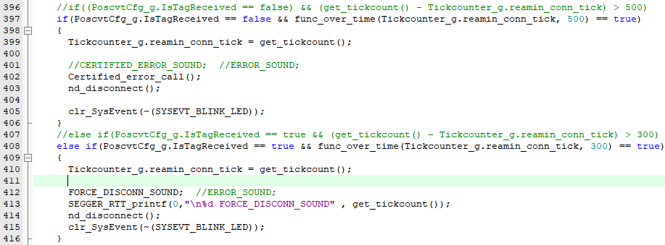

해결방법 certified_error_call 호출 조건을 tag를 성공한 상태인지 여부를 확인하여 구분 처리

func.c 파일에서 402 line 수정
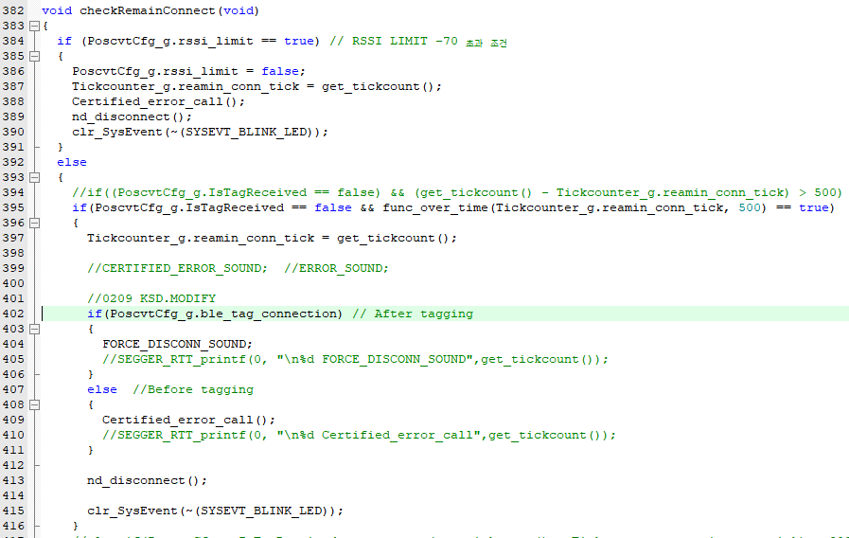

아래 오류 수정함

2. POS 모드에서 입력시 3만원 이상 조건에서 입력 대기 시간을 초과하는 조건
CAT 모드에서 연결대기 시간을 초과하는 조건
키패드 모드에서 연결대기 시간을 초과하는 조건
현상
모드 | 입력 대기 시간을 초과하는 조건
POS | 무음
CAT | 취소되었습니다
KEYPAD | 입력한다음에태깅하세요

func.c 파일에서 939 ~ 946 line 수정
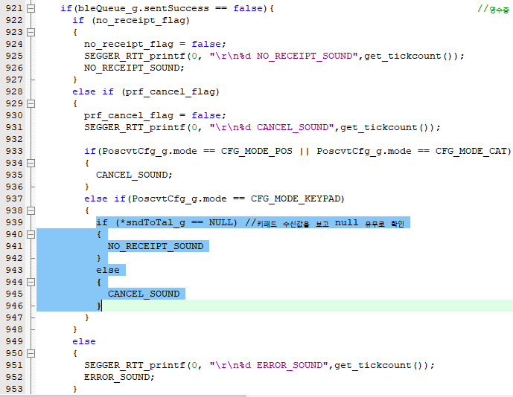

아래의 오류 수정함

3. 아이폰에서 인쇄를 생략합니다. 음성의 출력이 안되는 현상 확인
키패드 모드에서 3만원 이하 금액시 Cancel / Pay 선택 상태로 나오는 부분 수정 필요
아이폰 테스트한 버전 0.5.1

안드로이드 키패드모드 인쇄를 생략하는 조건의 로그
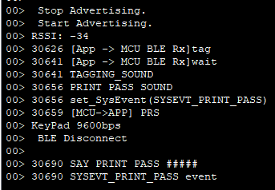

아이폰 키패드모드 인쇄를 생략하는 조건의 로그
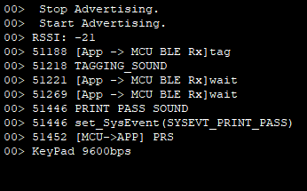

아이폰에서는 PRS 이후 BLE 연결을 강제적으로 DISCONNECT 시키는 부분이 적용이 안되어 있습니다.
Cancel / Pay 3만원 이하 금액에 대한 UI 처리부분과 같이 수정이 필요합니다.

안드로이드와 같이 강제적으로 DISCONNECT 시켜주는 조건이 반영되면 인쇄를 생략합니다. 음성 부분이 정상동작될것 같습니다

아이폰에서 DISCONNECT 안시켜줘도 음성 출력이 가능하도록 아래와 같이 수정함
func.c 에서 747 line

play_sound_c 에서 203 line
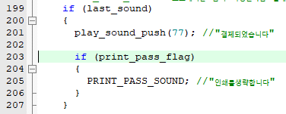

4. 영수증 end 처리 측정 시간 0.5 sec -> 0.3 sec 수정

5. 디폴트 상태 인쇄 형식 변경 |  | process_data.c 에서 345 ~ line수정

20200207
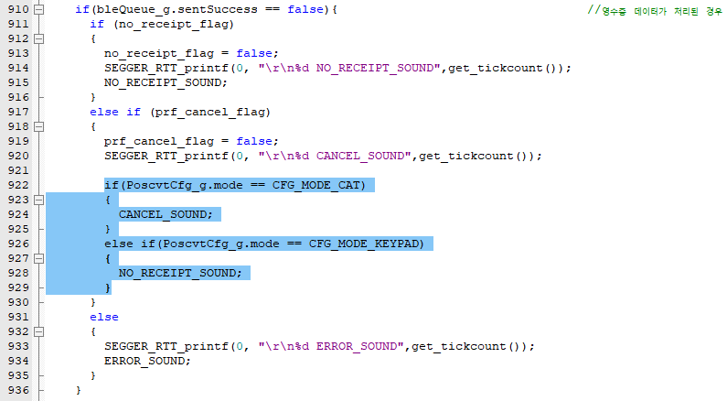
POS커넥터 펌웨어 NTP 버전 테스트 테스트 도중 오류 발견한 부분들 수정 조치함

1. 프린터 인쇄 결과가 중간 정렬이되어서 동작함
옵션 임베딩 후 프린터 시 간혹 중간 정렬이 들어가는 현상.
프린터 모드 와 오토보레이트 결과를 인쇄하는 과정에서 좌측 정렬 명령어를 한번 보내고 보낼지 테스트 필요
process_data.c 파일에서 309 line

 | 329 line 과 332 line 호출되는 순서를 변경함
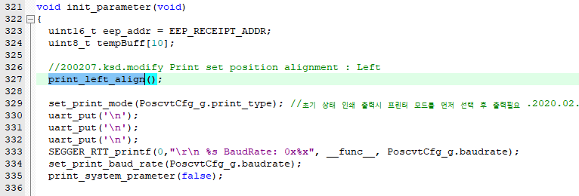
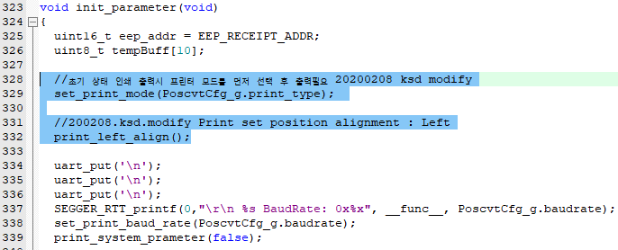

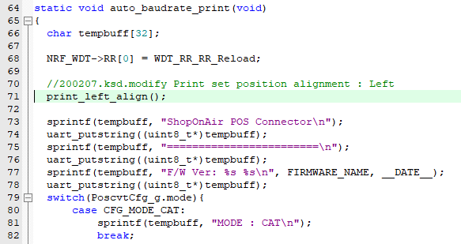
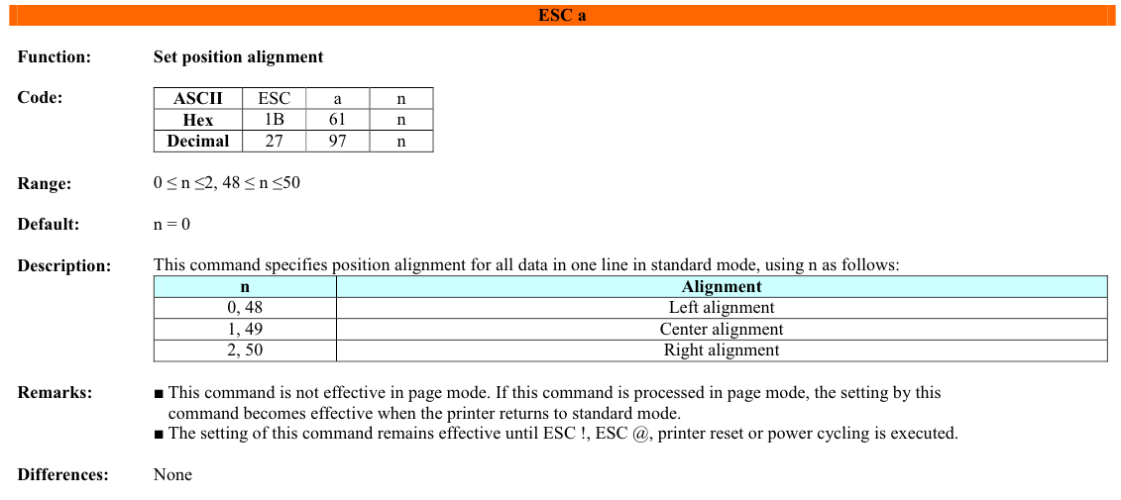

auto baudrate 부분 인쇄전에 좌측 정렬이 되도록 명령 추가

2. 프린터 모드B 에서 초기 상태 인쇄가 안되는 오류

process_data.c 파일에서 329 line 부분 기존 위치에서 여기로 호출 위치 변경

3. 와이즈포스에서 영수증 + 주문서가 같이 출력되는 조건에서 오류 발생

process_data.c 파일에서 983 line 수정
영수증 수신을 멈추는 조건의 값이 10으로 오기되어 있는 부분을 50으로 수정함

4. 비정상 접속 오토컷오프 기능 추가
추후 앱에서 OTP 명령에서 오토컷오프 기능을 사용 유무에 대한 명령어를 추가함
앱에서 반영하기 전에는 디폴트 값으로 기능 ON 상태로 반영한다.
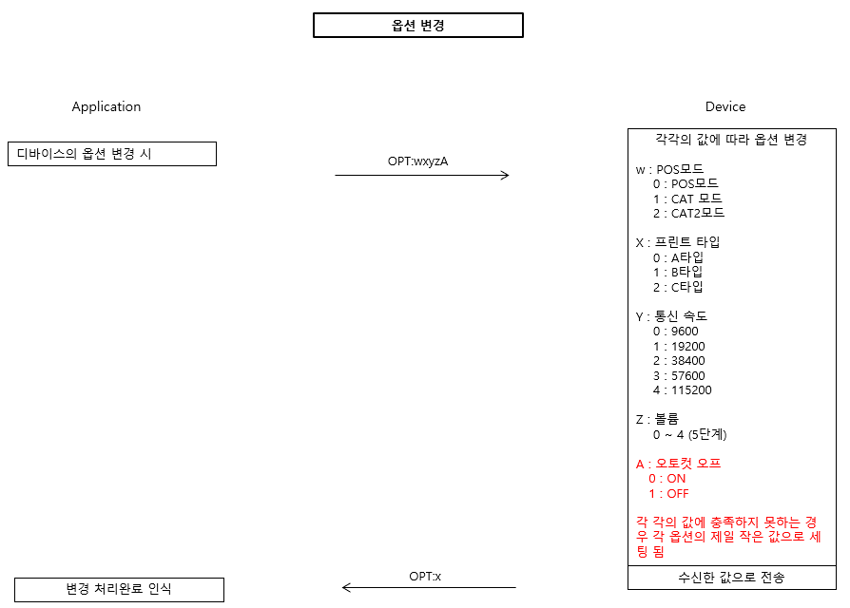

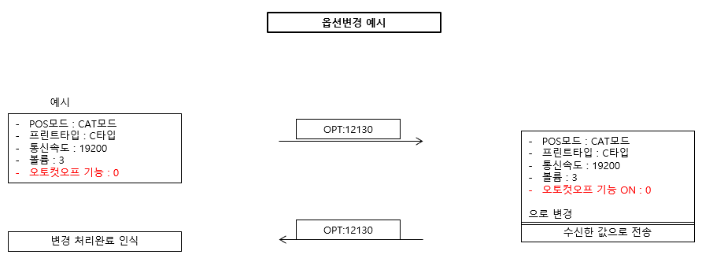

func.c 파일에서 1214 line 추가

func.h 파일에서 80 line 추가
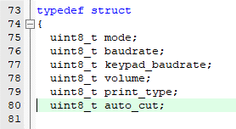

금일 작업 기준 무조건 auto_cut 은 초기화 하여 false 상태로만 사용하도록하고 나중에 flash write / read 부분을 테스트 후 해당 명령이
write 와 read에 문제가 없는지 적용한다

먼거리에서 비정상 접속이 감지되면 즉시 연결된 맥 어드레스 정보, RSSI 값 , 프린터 하는 기능 추가
func.c 파일에서 359 line 추가
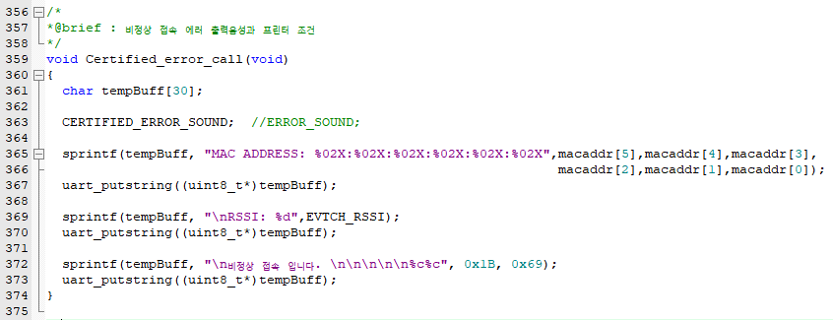

func.c 파일에서 checkRemainConnect 구문 분기 처리 수정
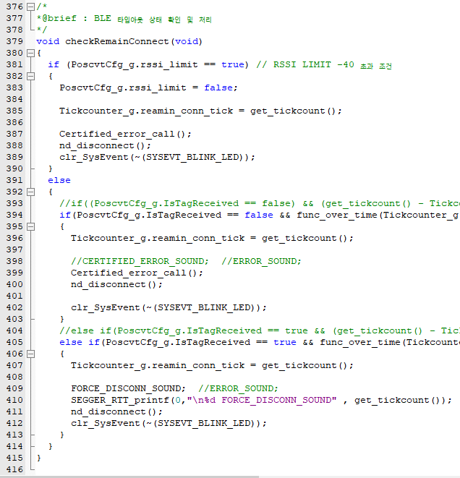

main.c 파일에서 handler 구문에서 변경된 내용
429 line , 439 ~ 447 line 추가 452 case 구문 추가
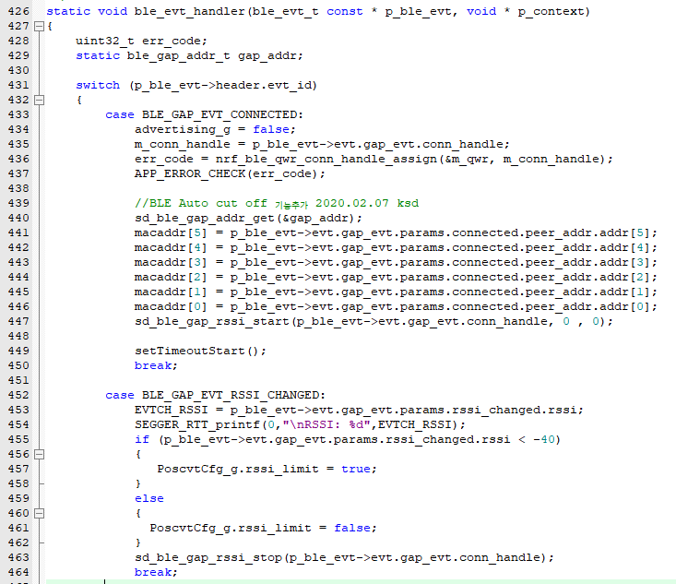

5. 음성 음원 변경 및 추가
태깅을 하면 X_M1_Windows Notify System Generic.wav 음성 출력
func.c 파일에서 765 line 추가

키패드에서 금액을 입력시 "0000원" 소리 출력
func.c파일에서
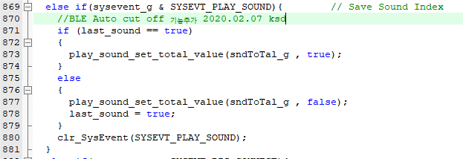

process_data.c 파일에서

last_sound 초기값은 true 상태로 설정함


play_sound.c 파일에서

스마트폰과 연결을 취소하였을때

테스트는 카드승인기모드에서 금액 입력시 X 를 눌러서 종료한 경우에 "취소되었습니다" 음성만 나오도록
기존에 나오는 ERROR 사운드는 안나옴 , "X_M3_windowExclamation" 파일

func.c 파일에서 906 ~ 923 line 수정함


POS 모드 영수증 없는 상태에서 태깅시 -> "입력한다음에태깅하세요"
앱의 입력 대기 화면에서 X 표를 눌러서 취소한 경우 ->"취소되었습니다"

process_data.c 파일에서 1117 line 추가


인쇄를 생략한 경우의 음성 출력
모든 모드에서 인쇄를 생략한 조건이면 0000원 결제되었습니다 음성이 나온 다음에 "인쇄를생략합니다" 음성이 나오는 순서로 작업
결제되었습니다. 음성을 출력시키는 조건을 먼전 처리한 다음 출력이 끝나고 해당 이벤트를 셋시켜줌


인쇄를 생략하는 여부를 확인후 음성 출력


인쇄를 생략하는 조건은 func.c파일의 736 line에서 설정


KEYPAD 모드에서 금액을 입력하지 않고 태깅하는 조건
POS 모드에서 금액 없이 입력하는 조건과 같은 조건으로 판단되며, "입력한다음에태깅하세요 " 음성 출력
func.c 파일에서 922 ~ 929 line을 다시 수정함
prf_cancel_flag 값이 true 되는 조건은 카드승인기에서는 X버튼을 눌러서 취소하는 조건이고
KEYPAD 모드에서는 금액없는 상태의 태깅처리시 발생함

